상품제안서
베이직 다이어리 노트 펜 졸업 선물 세트 답례 입사 취업 직장인 승진 | 상품코드: F31840

 |  |  |  |  |  |  | 02-412-0044 | www.easy1.co.kr
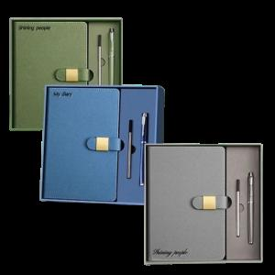

【상세/제작정보】

【인쇄/포장옵션】 | 레이저 / 포장지포장

【공급단가】 | 수량 | 100~ | 300~ | 500~ | 1,000~ | 3,000~
*VAT별도 | 그레이 | 11,400원 | 11,210원 | 10,920원 | 10,730원 | 10,450원
 | 블루 | 11,400원 | 11,210원 | 10,920원 | 10,730원 | 10,450원
 | 그린 | 11,400원 | 11,210원 | 10,920원 | 10,730원 | 10,450원

【상품 URL】 | https://dev.easy1.co.kr:443/src/goods_detail.php?gdno=31840

